COTIZACION
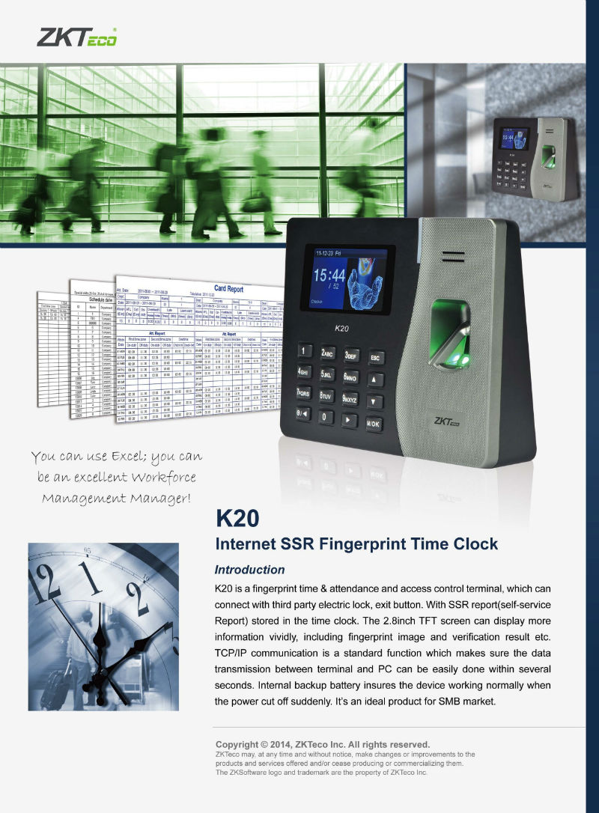
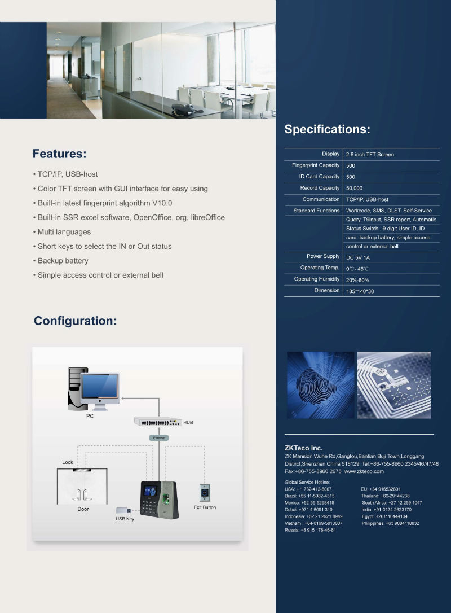
INTEGRASAT SOLUCIONES CENTER S.R.L RUC: 20455256357

 |  |  |  |  |  | COT.
 |  |  |  |  |  | A-01253

Atendiendo su amable solicitud estamos enviando cotización de los productos requeridos, para nosotros es un placer poner nuestra compañía a su servicio.

TELEFONO | RPC / RPM |  |  |  | FECHA | CIUDAD
- | 959354677 - #999033365 |  |  |  | 08-Mar-2016 | -
 |  |  |  |  |  | T. PAGO
 |  |  |  |  |  | -

ITEM | DESCRIPCION | CANTIDAD | UNID | PRECIO.UNIT |  | TOTAL
1 | EQUIPO BIO-Z600 / MODELO ZK-K20 | 1 | UNID | S/. 1,480 |  | S/. 1,480
2 | INSTALACION DE EQUIPO GRATIS | 1 | UNID | S/. 0 |  | S/. 0
3 | RACK METALICO GRATIS | 1 | UNID | S/. 0 |  | S/. 0
4 | CD SOFTWARE DE CONTROL DE ASISTENCIA GRATIS | 1 | UNID | S/. 0 |  | S/. 0
5 | FUENTE DE ALIMENTACION GRATIS | 1 | UNID | S/. 0 |  | S/. 0
6 | TORNILLOS Y TARUGOS | 1 | UNID | S/. 0 |  | S/. 0
6 | BATERIA INTERNA UPS PARA ENERGIA GRATIS | 1 | UNID | S/. 0 |  | S/. 0
 | PLAN4: BIO-Z500 / MODELO K40 CONTROL DE ASISTENCIA RECONOCE HUELLA RECONOCE TARJETA DE PROXIMIDAD RECONOCE CONTRASEÑA FUNCIONA X USB FUNCIONA POR RED EMPOTRABLE A LA PARED PANTALLA DE VISUALIZACIÓN INCLUYE BATERIA INTERNA UPS PARA ENERGIA |  | 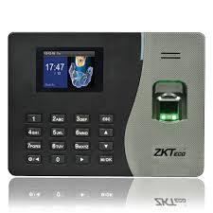

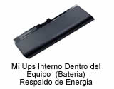 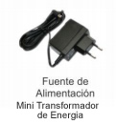 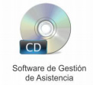 |  |  |  |  | TOTAL | S/. 1,480

 |  |  |  |  | VALOR TOTAL | S/. 1,480

ATENTAMENTE Percy Guerrero RPM # 999033365 RPC: 959354677

CONDICION DE COMPRA -Los Precios están expresados en Moneda Soles - Validez de la Propuesta: 30 días o hasta agotar stock" GARANTIA DEL PRODUCTO -GARANTIA DE 1 AÑO FORMA DE PAGO PLAZO DE ENTREGA - Entrega Inmediata o dentro de 24 a 48 horas FORMAS DE PAGO -EN CASO DE ENTIDADES PUBLICAS EL PAGO ES DESPUES DE LA ADQUISICION EN LOS ALMACENES DE LA INSTITUCION -EN CASO DE EMPRESA PRIVADA Opcion1: (Envio courier gratis): previo depósito de la totalidad a las cuentas del banco (envio gratis) a la cuenta corriente bcp soles Opcion2: (Entrega en nuestras oficinas): Solicitar la direccion mas cercana a su residencia al rpm #999033365 rpc: 959354677, estamos ubicados en - (Distritos de surco, javier prado y wilson) , arequipa, trujillo, otros departamentos Opcion3: Para Entidades del Estado : Pago despues de la Entrega" DIRECCIONES - Dirección Principal : Av Manuel Olguin 335 - Santiago de Surco - Direcciones en Arequipa -Trujillo -Chiclayo -Tacna -Cusco -Moquegua -Cajamrca -Ica -Piura -Tumbes -Loreto AREQUIPA Calle Rivero 107 oficina 302g CUENTAS DEL BANCO Cuenta Corriente BCP Soles: INTEGRASAT SOLUCIONES CENTER S.R.L 215-2050250-0-12 Cuenta Corriente BCP DOLARES : INTEGRASAT SOLUCIONES CENTER S.R.L 215-2131402-1-39 - -" TELEFONOS Y RAZON SOCIAL TELF. -: - TELF. PROVINCIAS : 054-696980 RPM #999033365 RPC: 959354677 RAZON SOCIAL Razón Social: INTEGRASAT SOLUCIONES CENTER S.R.L RUC: 20455256357

